Variables
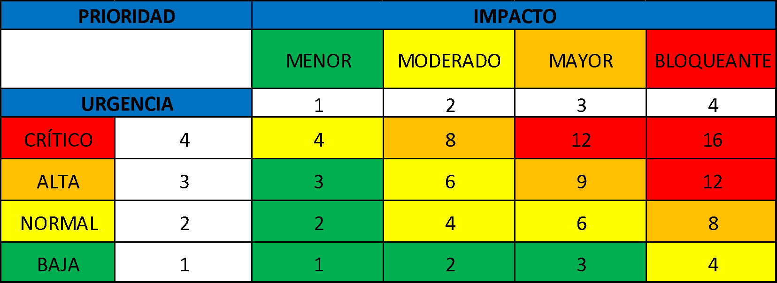
CATASTROFICO
PROBABILIDAD
MEDIA
MUY ALTA
 |  |  |  |  |  | PRIORIDAD |  | IMPACTO
 |  | PRIORIDAD |  |  | Impacto |  |  | MENOR | MODERADO | MAYOR | CATASTROFICO |  | Urgencia
 |  | CRÍTICA |  | 1 | Menor |  |  |  |  |  |  | 1 | Baja
 |  | ALTA |  | 2 | Moderado | Probabilidad |  | 1 | 2 | 3 | 4 | 2 | Normal
 |  | MEDIA |  | 3 | Mayor | Muy alta | 4 | 4 | 8 | 12 | 16 | 3 | Alta
 |  | BAJA |  | 4 | Catastrófico | Alta | 3 | 3 | 6 | 9 | 12 | 4 | Crítica
 |  |  |  |  |  | Media | 2 | 2 | 4 | 6 | 8
 |  |  |  |  |  | Baja | 1 | 1 | 2 | 3 | 4

PROBABILIDAD |  | IMPACTO
Muy Alta | El cambio requiere atención inmediata, no debe superar las 48 horas para su ejecución por presentar afectación en la prestación del servicios de la entidad. | Catastrófico | De no realizar el cambio, se afecta de manera total la continuidad en la prestación del servicio de la entidad.
Alta | El cambio requiere atención entre 2 y 4 días ya que ha afectado dos o más proceso en su normal desempeño . | Mayor | De no realizar el cambio, se ven afectado dos o más proceso de la entidad.
Media | El cambio requiere atención media, puede realizarse entre 5 y 10 dias posterior a la solicitud, debido a que afecta la continuidad de un proceso en forma parcial. | Moderado | De no realizar el cambio, la entidad se ve afectada de froma parcial en sus procesos.
Baja | El cambio no requiere atención urgente, puede realizarse entre 10 y 25 días posterior a la solicitud, debido a que no afecta la continuidad de ningún proceso en la entidad. | Menor | El cambio afecta de manera mínima los procesos de la entidad.

